关系图
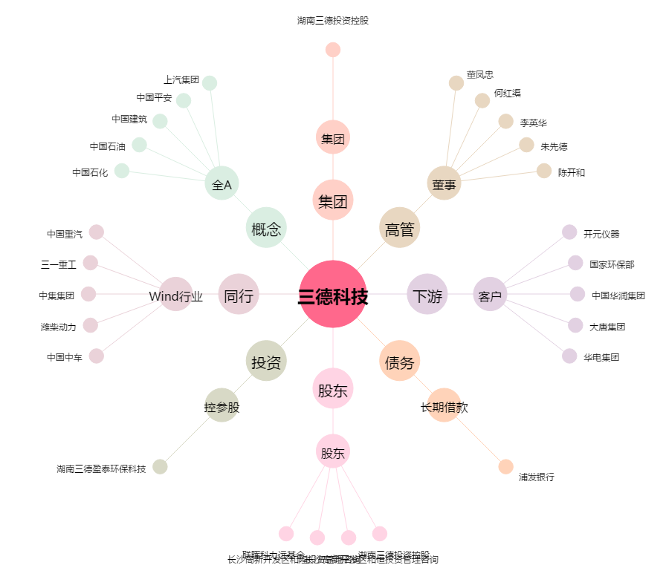
三德科技[300515.SZ] - 关系概览图

